UI
1. 자원 UI

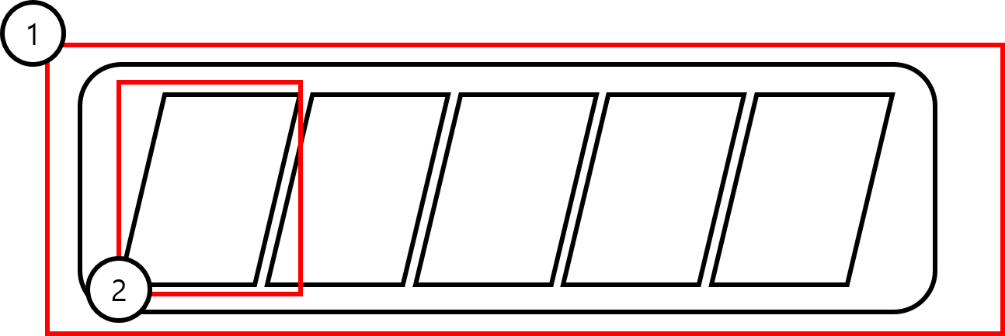

번호 | 명칭 | 내용 | 비고
1
2 | 자원 바

2. 자원 크기

1단계

- 형태적으로 자원의 크기를 표현
- 자원의 양이 기준을 초과 할수록자원의 크기가 커짐
- 자원이 뭉쳐져 있는 이미지

